Sheet1
动作名称 | 动作要点说明 | 图片
并步直立
单鞭起势 | (1)左脚向左侧出步，两脚开立，与肩同宽(图2-1-23①)。 (2)两臂体前上举，高与肩平，手心向下(图2-1-23②)。 (3)两腿微屈，两掌下落，按于胯前(图2-1-23③)。 (4)重心移至左腿，右脚向右前方斜出(45°),脚跟着地，左手于体前经 右、向上划弧至左侧，右手移至左腹前(图2-1-23④)。 (5)重心移至右腿，左腿屈膝回收，右手向上划弧至右侧；左手划下弧至右 胸前(图2- 1-23⑤)。 (6)右手成勾手，上体左转，左手胸前划弧，左脚向前出步，脚跟着地(图 2-1-23⑥)。 (7)右勾手保持不变，重心前移成左弓步，左掌翻掌前推(图2-1-23⑦)。 动作要点：屈膝、松腰、敛臀，促进两臂放松；然后，利用蹬腿拔腰的力量 带动手臂上举；沉气、落胯，利用身体的沉劲，促进两手下按。推掌时，利用后 腿蹬地的力量。 | 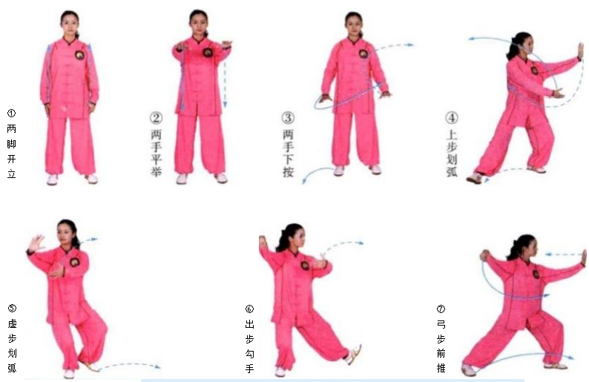
右捋按势 | (1)重心移至左腿，右脚虚提，左手移至右肩前，右手向下划弧至左腹前，两 手合抱(左抱球)(图2 - 1 - 24①)。 (2)右脚上步成右弓步，左手按于左胯侧，右手上拥，高与肩平(图2- 1- 24②)。 (3)重心后移，身体右转，右手捋掌引至身体右侧(图2-1-24③)。 (4)重心前移成右弓步，右掌前推(图2- 1-24④。 (5)与(3)的动作相同(图2 - 1 - 24⑤)。 (6)与(4)的动作相同(图2- 1-24⑥)。 动作要点：从单鞭至上拥，动作要连贯；捋要转腰，推掌劲力下沉。 | 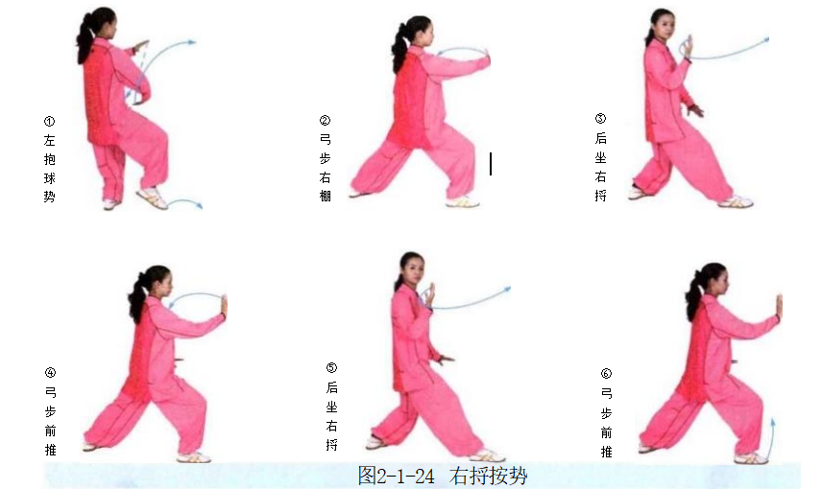
左捋按势 | (1)重心后移，右脚上提，右手向后捋带，左手收抱于体前(图2-1-25①)。 (2)右脚退步成左弓步，左臂经胸前上拥，右手下按于右胯旁(图2-1-25②)。 (3)重心后移，上体左转，右坐步，左手向后捋带(图2-1-25③)。 (4)左掌翻转前推，重心前移成左弓步(图2-1-25④)。 (5)同(3)(图2- 1- 25⑤)。 (6)同(4)(图2- 1- 25⑥)。
右进步搬拦捶 | (1)重心前移至左腿，左手后引至右肩前，右手移至左腹前(图2-1-26①)。 (2)右脚上步，脚跟着地，右手握拳向右侧搬，左手掌附于右肘内侧(图 2-1-26②)。 (3)左脚上步，脚跟着地，右拳旋转抽回至右腰间，左手经侧弧形向前推按 (图2-1-26③)。 (4)重心前移成左弓步，右手冲拳，拳眼朝上，左掌收回附于右肘内侧(图 2-1-26④)。 动作要点：搬时，右手臂要有旋转下压的力量；左手拦掌，要在柔化中向前 推按；出拳用后腿蹬地的力量。 | 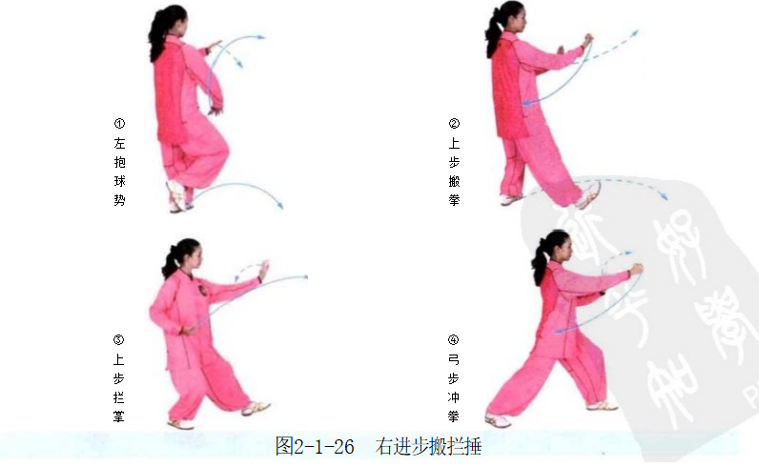
左进步搬拦捶 | (1)重心后移至右腿，右手抽回至腰间，左手向左侧搬(图2-1-27①)。 (2)右脚上步，脚跟着地，左拳旋转抽回至左腰间，右手经侧弧形向前推按 (图2-1-27②)。 (3)重心前移成右弓步，同时左拳由腰际向前上击出，右掌回收至左肘位置 (图2-1-27③)。 动作要点：同上动右进步搬拦捶。
退步双穿左按掌 | (1)重心后移至左腿，左拳收回腰间，右拳向右侧搬(图2-1-28①)。 (2)重心前移成右弓步，右拳变掌下按，左掌经右手背上方前穿(图2-1- 28②)。 (3)重心后移至左腿，左手翻掌下按，右手掌经左手背上方前穿(图2-1- 28③)。 (4)右脚退步，重心落于右腿，右手收于腰间，左掌经左弧形下按(图2- 1-28④)。 动作要点：穿掌经过手臂上方前穿，穿掌与喉部齐高。 |  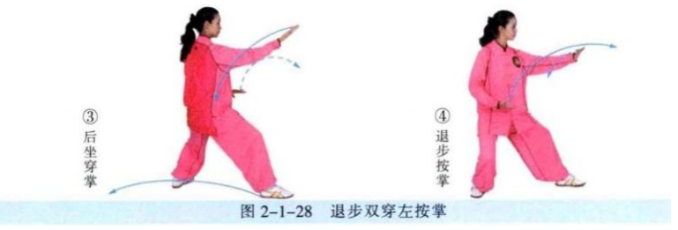
退步双穿右按掌 | (1)重心前移成左弓步，右手向前上方穿掌，左手回收至胸前(图2-1-29①)。 (2)重心后移成右坐步，左手向前上方穿掌，右手体前由下至上划弧(图 2-1-29②)。 (3)左脚退步，身体左转，左手回收至腰际，右掌由上前伸下按(图2-1- 29③)。 动作要点：同上动退步双穿右按掌。
如封似闭 | (1)重心前移成右弓步，左手移至右臂下，两手合抱(图2-1-30①)。 (2)重心后移至左腿，两手外分，收至胸前(图2-1-30②)。 (3)重心前移成右弓步，两掌前推(图2-1-30③)。 动作要点：后引用开劲，前推先下沉。
十字手收势 | (1)右脚退步，重心右移成右侧弓步，右手向右平拉，两臂成一直线(图 2-1-31①)。 (2)重心左移，右脚收回成开立，两手经下交叉合抱于胸前(图2-1-31②)。 (3)两掌向前平伸(图2- 1-31③。 (4)两手下落至身体两侧(图2-1-31④)。 (5)收左脚，并步(图2- 1-31⑤)。 动作要点：重心移动时，注意脚下的外摆与内扣的调整。 | 

